Sheet1
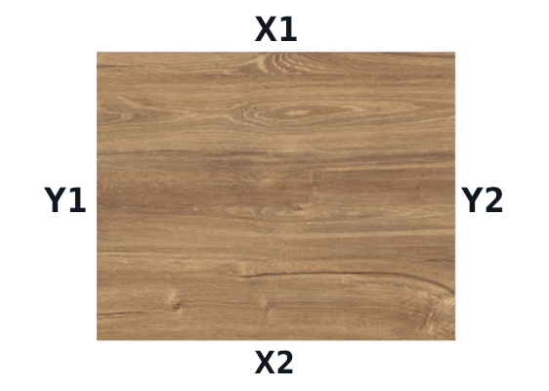
 | Обязательно к заполнению: |  |  |  |  |  |  |  |  |  |  |  |  |  |  | Y
 |  |  |  |  |  |  |  |  |  |  |  |  |  |  |  | N
 | ФИО
 | Карта скидок (номер)
 | Телефон
 | Дата

 | Размер листа | Длина | Ширина
 |  | 2800 | 2070

 | Наименование или артикул декора (плиты)

 | Кромка
 | В цвет декора | Требуется помощь в подборе | Ширина | Если требуется помощь в подборе цвета кромки поставьте "х" в соответствующей ячейке. Если не знаете какая ширина кромки Вам необходима, в графе "ширина" ставьте 0
 | х |  | 22*2

 | Укажите длину и ширину детали |  | Укажите количество деталей | Отметьте Y, если важно направление текстуры, N – если не важно | Отметьте "х" те стороны, где необходимо клеить кромку. (для перехода к следующей ячейке используйте клавиши Tab или Enter) |  |  |  | Отметьте "х", если необходимо наличие паза (ПАЗ), спецкрой (С/К), фрезеровки (ФР), скрутки (СКР), склейки (СКЛ), петель (ПЕТ), сверление отверстий (СВЕР)
№ п/п | длина (X_мм) | Ширина (Y_мм) | Количество | Структура | X1 | X2 | Y1 | Y2 | ПАЗ | С/К | ФР | СКР | СКЛ | ПЕТ | СВЕР
1 | 500 | 700 | 2 | Y
2 |  |  |  | N
3
4
5
6
7
8
9
10
11
12
13
14
15
16
17
18
19
20
21
22
23
24
25
26
27
28
29
30
31
32

